Stocker 시나리오
LIMS
AIMS
DB
LIMS
삼익 THK / 반출입기 시나리오
작업구분 | Work No. | 작업명 | Des-No. | Description | Simple Image | From | To | Result Description | 비고 | Topic With MC Flow | 질문사항
 | 1-1 | 의뢰 접수 | 1-1-1 | 의뢰 접수 -> AIMS 에서 의뢰 받은 정보 DB 저장 -> 분석 의뢰 Job 생성(Main-Job) -> 각 구간의 작업 의뢰 생성(Sub-Job) |  | AIMS | Dispatcher | AIMS 또는 Manual 분석 의뢰를 수신하여 Main 및 Sub Job을 생성
LIMS
L-TRAY
FRONT DOOR
R-TRAY
 |  | 설비 상태 확인 |  | 설비 상태 확인 -> Stocker 반.출입 가능여부 확인 Dispatcher에서 요청, Stocker에서 상태보고 -> 협업 로봇 작업 가능 여부 확인 Dispatcher에서 요청, 협업로봇에서 상태보고 |  | Dispatcher | Stocker Or 협업로봇 | 작업 중이거나 불가능 일경우 대기 |  | 204. SR_ReqEqpStatus 283. SR_RequestInfoOfSpareHoles (282, 284 Topic도 사용할 경우 있음)
LIMS
L-TRAY
FRONT DOOR
R-TRAY
 |  | Sub-Job 명령 하달 | 1-1-1 | Job 하달 -> Stocker의 Job 하달(Sub-Job) | 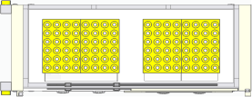 | Dispatcher | Stocker | Dispatcher에서 생성된 Job을 수신 | - Stocker에서 Job 수신후 Job에 대한 순서 좌표 List를 작성하여 PLC Map에 작성 | 211. RO_JobReqExportJobOfEQP | Map은 아직 확인 안됨(요청중)
LIMS
L-TRAY
FRONT DOOR
R-TRAY
 |  |  | 1-1-2 | 로봇 투입 위치 (Stocker) 이동 |  | Dispatcher | MOMA | 로봇 이동 명령 하달 |  | 291. RO_LoadReq
L-TRAY
FRONT DOOR
R-TRAY
Bottle 투입 |  |  | 1-1-3 | 로봇 Stocker 앞 도착 |  | MOMA | Dispatcher | 로봇 도착 완료 확인
L-TRAY
FRONT DOOR
R-TRAY
PIO E84
PIO E84
 |  |  | 1-1-4 | PIO 시그널 확인 |  | MOMA | Stocker | 로봇과 Stocker 간 PIO통신으로 설비의 상태를 확인
PIO L-RQ
L-TRAY
FRONT DOOR
R-TRAY
LoadRequest
LIMS
Stk CTRL
L-TRAY
FRONT DOOR
R-TRAY
LoadRequest
 |  | 로봇 -> Stocker | 1-1-5 | Load Request 송신 -> STK <--> MOMA PIO(L-RQ) 송신 |  | Stocker | Stocker | Load Request 송신하여 받을 준비
 |  |  | 1-1-6 | Bottle 투입 Stocker 도어 Open | 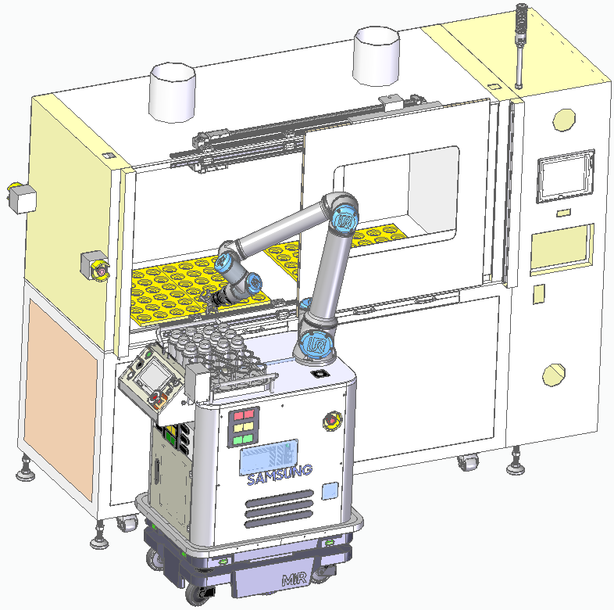 | - | Stocker | Stocker 도어 Open (Job에 따라 좌/우 Open 진행) |  | 205. RO_RptChangedDoorStatus
 |  |  | 1-1-7 | Bottle 투입 이송 |  | MOMA | Stocker | 로봇 내 보관부에서 한개씩 Stocker로 투입 | Multi Bottle 투입 일 경우 N개의 투입을 반복한다 (1-1-7~1-1-8 반복)
L-TRAY
FRONT DOOR
R-TRAY
하부
하부 Barcode Reader
 |  |  | 1-1-8 | Stocker Bottle 유무 상태 보고 |  | Stocker | Dispatcher | 각 Bottle 이송시 Bottle 의 정보를 갱신 | Stocker Bottle 투입 상태를 변경하여 상위보고 (Dispatcher 보고 함) | 295. RO_LoadComp4Bottle
대기위치 이동
 |  |  | 1-1-9 | Bottle 투입 Stocker 도어 Close |  |  | Stocker | Stocker 도어 Open (Job에 따라 좌/우 Open 진행) |  | 205. RO_RptChangedDoorStatus
LIMS
 |  |  | 1-1-10 | Job 완료 보고 | 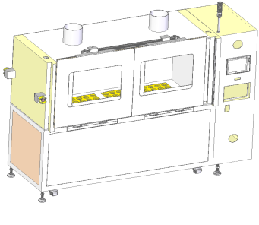 | Stocker | Dispatcher DB_Manager | Job 완료 End |  | 292. RO_LoadComp 212.RO_RptEndJobOfEQP
 | 도식화 이미지
LIMS
LEFT TRAY
RIGHT TRAY
FRONT DOOR
Job 하달
LEFT TRAY
RIGHT TRAY
FRONT DOOR
투입 이동 및 준비(Door Open)
LEFT TRAY
RIGHT TRAY
FRONT DOOR
시료
시료
Stocker Bottle 유/무 상태보고
LEFT TRAY
RIGHT TRAY
FRONT DOOR
투입 완료(Door Close) 및 완료 보고
LIMS
Job 완료 보고
AIMS
 | 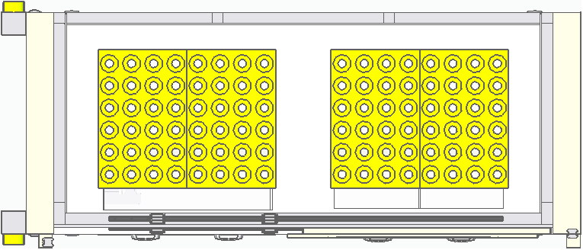
LIMS
L-TRAY
FRONT DOOR
R-TRAY
Bottle 배출 | 2-1 | Stocker -> 로봇 |  | 설비 상태 확인 -> Stocker 반.출입 가능여부 확인 Dispatcher에서 요청, Stocker에서 상태보고 -> 협업 로봇 작업 가능 여부 확인 Dispatcher에서 요청, 협업로봇에서 상태보고 |  | Dispatcher | STK Ctrl. Or 협업로봇 | 작업 중이거나 불가능 일경우 대기 |  | 204. SR_ReqEqpStatus 283. SR_RequestInfoOfSpareHoles (282, 284 Topic도 사용할 경우 있음)
LIMS
L-TRAY
FRONT DOOR
R-TRAY
 |  |  | 2-1-1 | Job 하달 -> 협업로봇 ->Stocker의 Job 하달(Sub-Job) |  | STK Ctrl. | Stocker | Dispatcher에서 생성된 Job을 수신 |  | 211. RO_JobReqExportJobOfEQP
LIMS
L-TRAY
FRONT DOOR
R-TRAY
 |  |  | 2-1-2 | 로봇 투입 위치 (Stocker) 이동 |  | Dispatcher | MOMA | 로봇 이동 명령 하달 |  | 293. RO_UnoadReq
L-TRAY
FRONT DOOR
R-TRAY
 |  |  | 2-1-3 | 로봇 Stocker 앞 도착 |  | MOMA | Dispatcher | 로봇 도착 완료 확인
L-TRAY
FRONT DOOR
R-TRAY
PIO E84
PIO E84
 |  |  | 2-1-4 | PIO 시그널 확인 |  | MOMA | Stocker | 로봇과 Stocker 간 PIO통신으로 설비의 상태를 확인
PIO U-RQ
L-TRAY
FRONT DOOR
R-TRAY
LoadRequest
LIMS
Stk CTRL
L-TRAY
FRONT DOOR
R-TRAY
UnloadRequest
 |  |  | 2-1-5 | UnLoad Request 송신 ->Dispatcher-> STK Ctrl ->STK -> PIO(L-RQ) 송신 |   | Stocker | STK Ctrl. | Unload Request 송신하여 받을 준비
 |  |  | 2-1-6 | Bottle 투입 Stocker 도어 Open |  | - | Stocker | Stocker 도어 Open (Job에 따라 좌/우 Open 진행) |  | 205. RO_RptChangedDoorStatus
 |  |  | 2-1-7 | Bottle 배출 이송 |  | MOMA | Stocker | Stocker에서 로봇 내 보관부로 이송 | Multi Bottle 투입 일 경우 N개의 이송을 반복한다 (2-1-7~2-1-8 반복)
하부
하부 Barcode Reader
 |  |  | 2-1-8 | Stocker Bottle 유무 상태 보고 |  | Stocker | Dispatcher | 각 Bottle 이송시 Bottle 의 정보를 갱신 | Stocker Bottle 배출 상태를 변경하여 상위보고 (Dispatcher 보고 함) | 296. RO_UnloadComp4Bottle
대기위치 이동
 |  |  | 2-1-9 | Bottle 배출 Stocker 도어 Close |  | - | Stocker |  |  | 205. RO_RptChangedDoorStatus
LIMS
 |  |  | 2-1-10 | Job 완료 보고 |  | Stocker | Dispatcher DB_Manager | Job 완료 End |  | 294. RO_UnloadComp 212.RO_RptEndJobOfEQP
 | 도식화 이미지
LIMS
LEFT TRAY
RIGHT TRAY
FRONT DOOR
Job 하달
LEFT TRAY
RIGHT TRAY
FRONT DOOR
투입 이동 및 준비(Door Open)
LEFT TRAY
RIGHT TRAY
FRONT DOOR
시료
시료
Stocker Bottle 유/무 상태보고
LEFT TRAY
RIGHT TRAY
FRONT DOOR
배출 완료(Door Close) 및 완료 보고
LIMS
Job 완료 보고
AIMS
LIMS
L-TRAY
FRONT DOOR
R-TRAY
실시간 Reading
PLC Map Reading
또는
LIMS
L-TRAY
FRONT DOOR
R-TRAY
3. 공병 상태 보고 | 3-1 | Stocker -> Dispatcher | 3-1-1 | 공병 상태 요청 |  | Dispatcher | Stocker | Hole 상태 요청 |  | 284. SR_ReqBottleInfoByHole
 |  |  | 3-1-2 | Stocker 상태 수집 |  | Stocker |  | 상태 확인
 |  |  | 3-1-3 | 공병 상태 보고 |  | Stocker | Dispatcher DB_Manager | 보고

하부에서 작동)
Dispatcher
 | 도식화 이미지
 | 